Quản lí đặt hàng
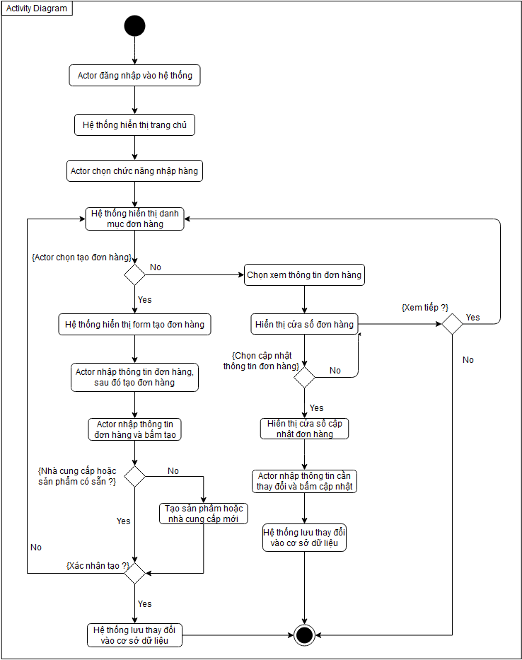
Use Case Number: | UC7
Use Case Name: | Quản lí đặt hàng
Actor (s): | Thủ kho, máy in
Maturity: | Focused
Summary: | Chức năng để đặt hàng từ nhà cung cấp
Basic Course of Events: | Actor Action | System Response
 | 1. Actor đăng nhập vào hệ thống
 |  | 2. Hệ thống hiển thị trang chủ và các chức năng để actor chọn.
 | 3. Actor chọn chức năng đặt hàng
 |  | 4. Hệ thống lấy thông tin từ cơ sở dữ liệu đơn hàng và chuyển tiếp vào trang danh mục đơn đặt hàng.
 | 5. Actor chọn tạo đơn hàng.A1,A2
 |  | 6. Hệ thống lấy thông tin sản phẩm và nhà cung cấp từ cơ sở dữ liệu
 |  | 7. Hệ thống hiển thị form tạo đơn hàng
 | 8. Actor nhập địa chỉ giao hàng, chọn nhà cung cấp, sản phẩm và số lượng sản phẩm, sau đó nhấn nút tạo A3, E1
 |  | 9. Hệ thống lưu vào cơ sở dữ liệu và hiển thị đơn đặt hàng vừa tạo. A4

Alternative Paths: | A1.
 | Actor Action | System Response
 | 1. Actor chọn đơn hàng từ danh mục đơn hàng
 |  | 2. Hệ thống hiển thị cửa sổ thông tin đơn hàng
 | 3. Actor xem cửa sổ đã hiển thị. Use Case kết thúc tại đây

 | A2.
 | Actor Action | System Response
 | 1. Actor chọn đơn hàng từ danh mục đơn hàng
 |  | 2. Hệ thống hiển thị cửa sổ thông tin đơn hàng
 | 3. Actor bấm nút cập nhật
 |  | 4. Hệ thống hiển thị cửa sổ cập nhật
 | 5. Actor nhập thông tin sau đó bấm cấp nhật
 |  | 6. Hệ thống lưu các thay đổi mới vào cơ sở dữ liệu, báo cập nhật thành công.

 | A3.
 | Actor Action | System Response
 | 1. Actor nhấn nút huỷ
 |  | 2. Quay về bước 4

 | A4.
 | Actor Action | System Response
 | 1. Actor nhấn nút in
 |  | 2. Hệ thống in đơn đặt hàng bằng máy in

Exception Paths: | E1: Actor được nhập nhà cung cấp hoặc sản phẩm mới khi không có trong cở sở dữ liệu
Extension Points: | None
Triggers: | Actor muốn tạo đơn đặt hàng, cập nhật đơn hàng và xem đơn hàng
Assumptions: | None
Preconditions: | Actor đã đăng nhập và có đủ quyền sử dụng chức năng.
Post Conditions: | None
Reference: Business Rules: | None
Author (s): | Âu Hải Huy
Date: | 22-11-2020

Quản lí hoá đơn
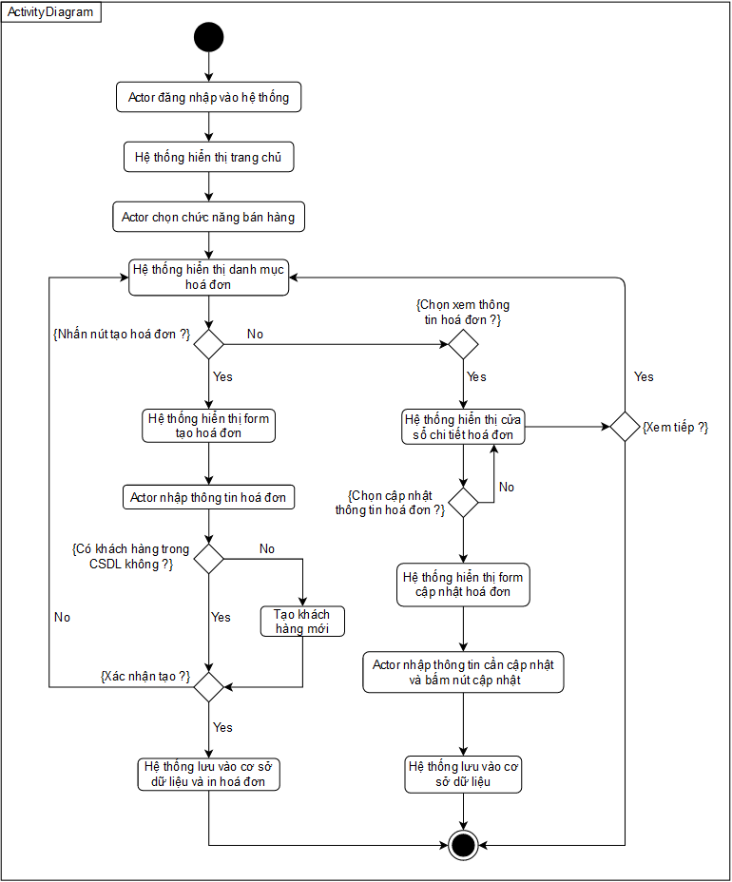
Use Case Number: | UC8
Use Case Name: | Quản lí hoá đơn
Actor (s): | Nhân viên bán hàng, máy in
Maturity: | Focused
Summary: | Nhân viên có thể tạo hoá đơn bán hàng, xuất hoá đơn, xem và cập nhật thông tin hoá đơn
Basic Course of Events: | Actor Action | System Response
 | 1. Nhân viên đăng nhập vào hệ thống
 |  | 2. Hệ thống hiển thị trang chủ và các chức năng để actor chọn.
 | 3. Actor chọn chức năng quản lí hoá đơn
 |  | 4. Hệ thống lấy thông tin từ cơ sở dữ liệu hoá đơn và hiển thị trang danh mục hoá đơn
 | 3. Nhân viên nhấn nút tạo hoá đơn A1, A2
 |  | 4. Hệ thống truy cập cơ sở dữ liệu sản phẩm hiển thị cửa sổ tạo hoá đơn
 | 5. Nhân viên nhập SĐT khách hàng
 |  | 6. Hệ thống tìm khách hàng bằng SĐT trong cơ sở dữ liệu, sau đó hiển thị tên và địa chỉ khách hàng. E1
 | 7. Nhân viên chọn sản phẩm và nhập số lượng
 | 8. Nhân viên nhấn nút tạo. A3
 |  | 9. Hệ thống lưu hoá đơn vào cơ sở dữ liệu và in hoá đơn qua máy in

Alternative Paths: | A1.
 | Actor Action | System Response
 | 1. Actor chọn hoá đơn từ danh mục hoá đơn
 |  | 2. Hệ thống hiển thị chi tiết hoá đơn vừa chọn

 | A2.
 | Actor Action | System Response
 | 1. Actor chọn hoá đơn từ danh mục hoá đơn
 |  | 2. Hệ thống hiển thị chi tiết hoá đơn vừa chọn
 | 3. Actor chọn nút cập nhật
 |  | 4. Hệ thống hiển thị cửa sổ cập nhật
 | 5. Actor nhập thông tin mới và bấm cập nhật
 |  | 6. Hệ thống lưu vào cơ sở dữ liệu và báo cập nhật thành công

 | A3.
 | Actor Action | System Response
 | 1. Actor nhấn nút huỷ
 |  | 2. Quay về bước 4

Exception Paths: | E1.
 | Actor Action | System Response
 |  | 1. Hệ thống không tìm được khách hàng trong cơ sở dữ liệu
 | 2. Actor nhập tên và địa chỉ khách hàng
 |  | 3. Sau khi hoá đơn tạo thành công hệ thống tự lưu khách hàng mới vào cơ sở dữ liệu.
Extension Points: | None
Triggers: | Actor muốn tạo hoá đơn bán hàng, xem hoặc cập nhật hoá đơn
Assumptions: | None
Preconditions: | Actor đã đăng nhập và có quyền sử dụng chức năng
Post Conditions: | None
Reference: Business Rules: | None
Author (s): | Âu Hải Huy
Date: | 22-11-2020

